Dashboard
Gênero
 | leads (#)
mulheres | 15,106
homens | 10,003
Status profissional
 | leads (%)
estudante | 0%
funcionário(a) público(a) | 2%
aposentado(a) | 4%
freelancer | 5%
autônomo(a) | 7%
empresário(a) | 8%
outro | 9%
clt | 65%
Faixa etária
 | leads (%)
80+ | 0%
60-80 | 19%
40-60 | 30%
20-40 | 49%
0-20 | 2%

Faixa salarial
 | leads (%)
20000+ | 2%
15000-20000 | 2%
10000-15000 | 10%
5000-10000 | 71%
0-5000 | 16%
Classificação do veículo
 | veículos visitados (#)
novo | 1162
seminovo | 29418
Idade do veículo
 | veículos visitados (%)
até 2 anos | 4%
de 2 à 4 anos | 11%
de 4 à 6 anos | 18%
de 6 à 8 anos | 20%
de 8 à 10 anos | 25%
acima de 10 anos | 23%

Queries
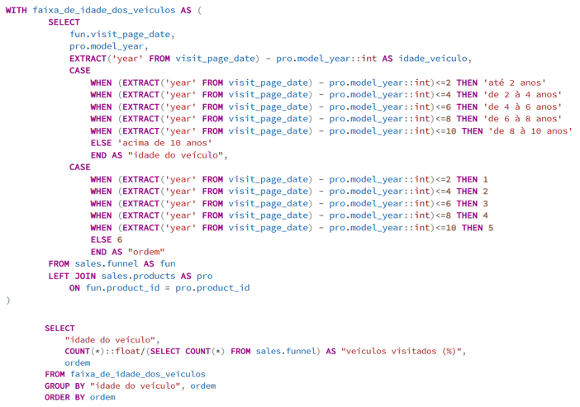
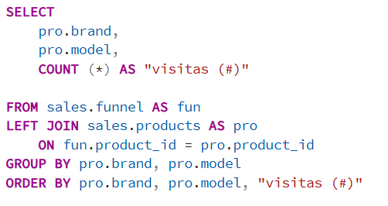
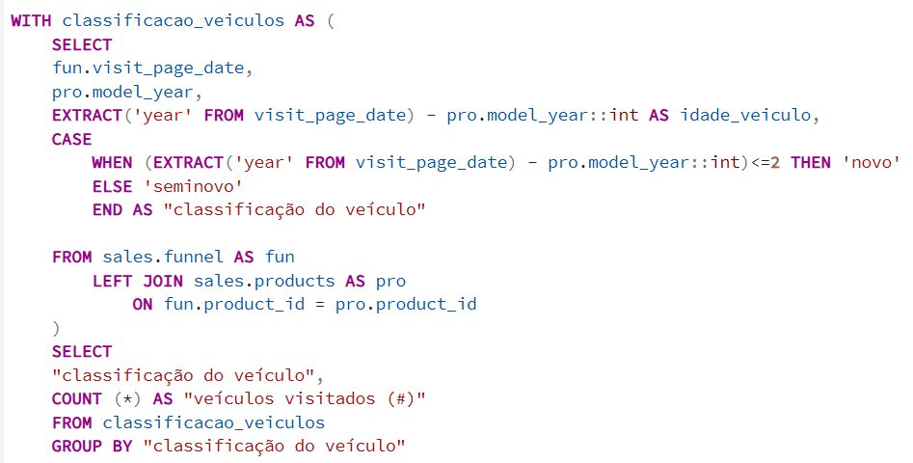
-- (Query 1) Gênero dos leads
-- Colunas: gênero, leads(#)
-- (Query 2) Status profissional dos leads
-- Colunas: status profissional, leads (%)
-- (Query 3) Faixa etária dos leads
-- Colunas: faixa etária, leads (%)
-- (Query 4) Faixa salarial dos leads
-- Colunas: faixa salarial, leads (%), ordem

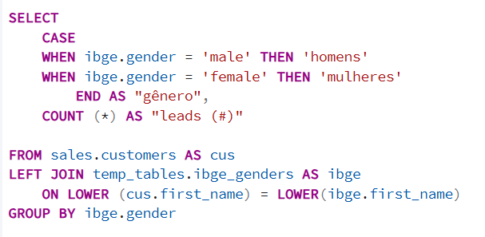
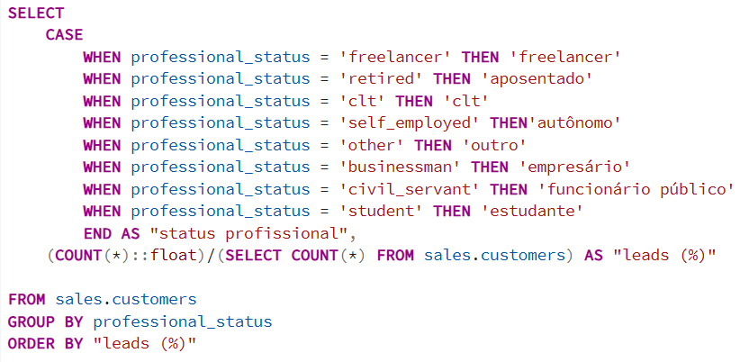
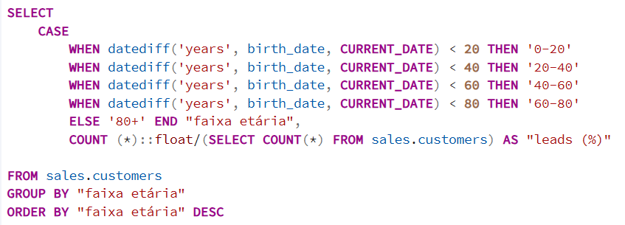
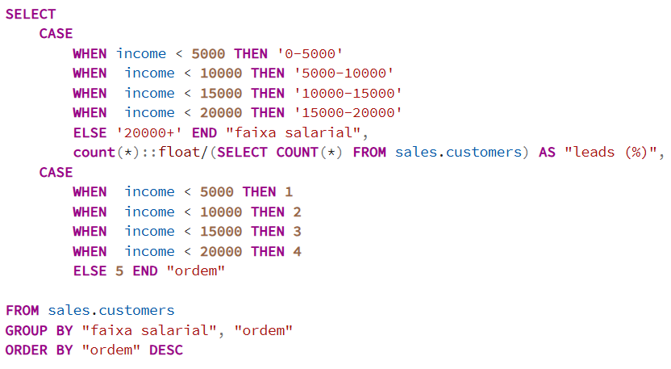

-- (Query 5) Classificação dos veículos visitados
-- Colunas: classificação do veículo, veículos visitados (#)
-- Regra de negócio: Veículos novos tem até 2 anos e seminovos acima de 2 anos
-- (Query 6) Idade dos veículos visitados
-- Colunas: Idade do veículo, veículos visitados (%), ordem
-- (Query 7) Veículos mais visitados por marca
-- Colunas: brand, model, visitas (#)

